Conditions
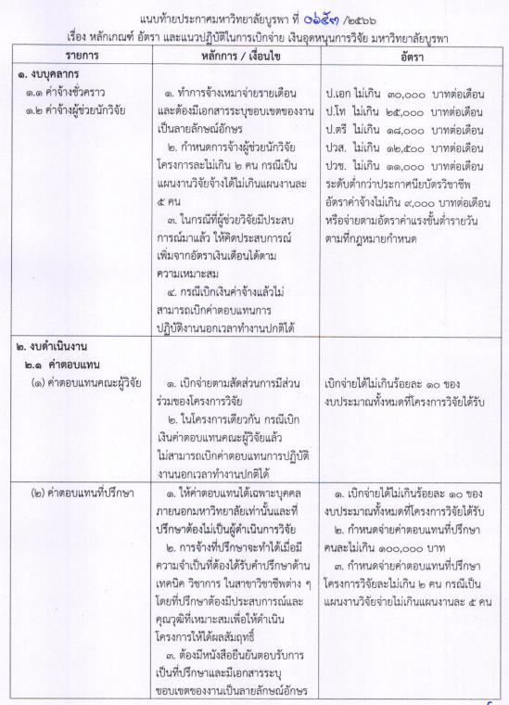

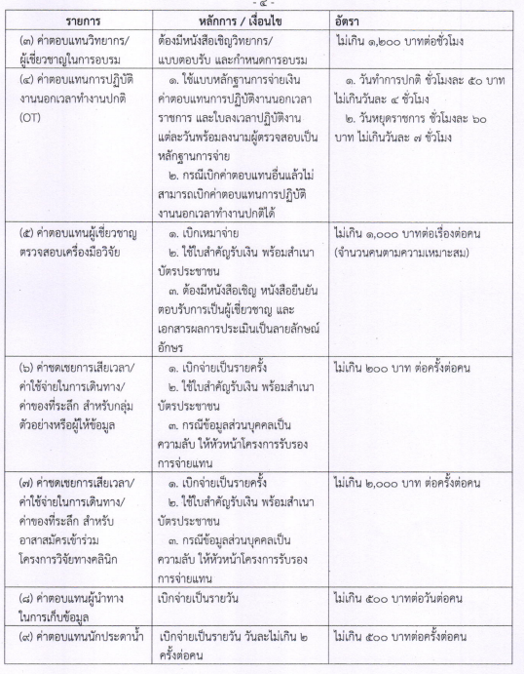

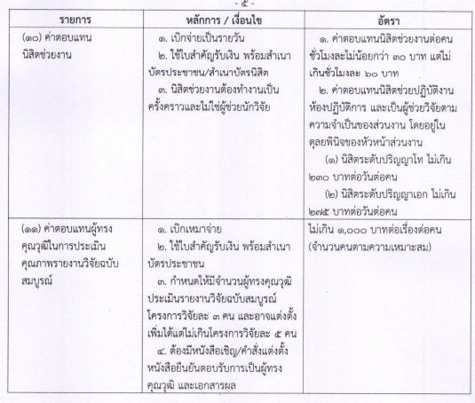

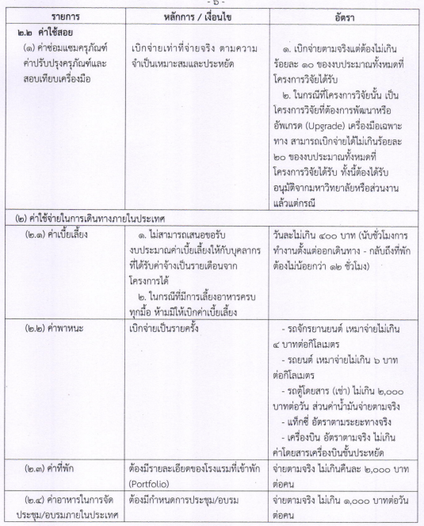

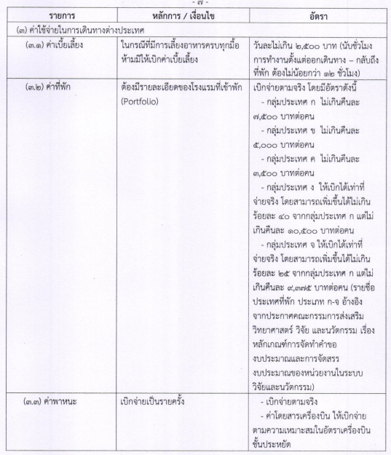

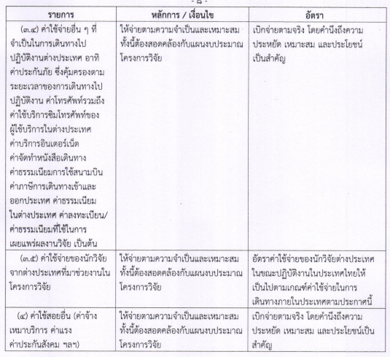

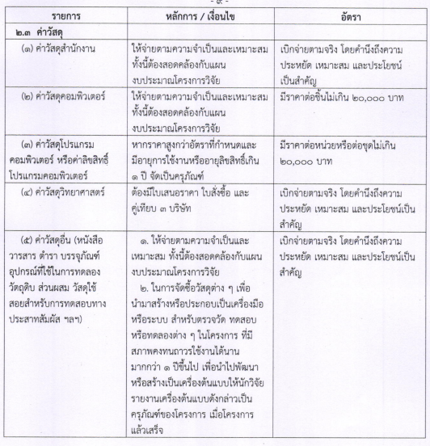

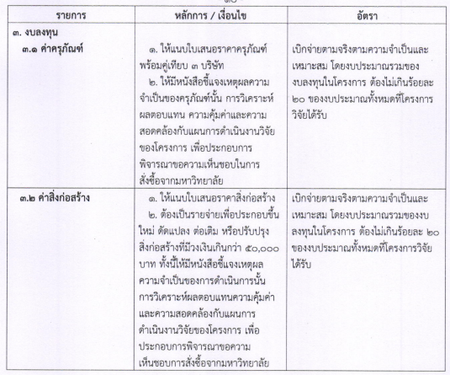

ค่ารับรอง บิลสมบูรณ์
ใบเสร็จรับเงินหรือบิลเงินสดที่ถูกต้องจะประกอบไปด้วยรายละเอียดดังต่อไปนี้
1. มีชื่อผู้ขาย/ร้านค้า ที่อยู่สถานประกอบการ เลขประจำตัวผู้เสียภาษี ของผู้ขาย ที่สามารถตรวจสอบได้
2. มีเล่มที่ เลขที่ ที่ออกใบเสร็จรับเงินหรือบิลเงินสด
3. นามผู้ซื้อให้ระบุ (คณะพยาบาลศาสตร์ มหาวิทยาลัยบูรพา 169 ถนนลงหาดบางแสน ตำบลแสนสุข อำเภอเมือง จังหวัดชลบุรี เลขประจำตัวผู้เสียภาษี 0994000249357)
4. รายละเอียดของใบเสร็จรับเงินหรือบิลเงินสด ระบุรายละเอียดสินค้าที่ซื้อ จำนวนที่ซื้อ ราคาต่อหน่วย จำนวนเงินรวม
5. มีการรวมยอดเงินจำนวนเงินรวมทั้งหมดในรูปแบบตัวเลขและตัวอักษร
6. มีลายมือชื่อผู้รับเงินและผู้จ่ายเงิน
7. ใบเสร็จรับเงินหรือบิลเงินสด จะต้องไม่มีรอยลบ เขียนทับ หรือแก้ไขใด ๆ หากมีการแก้ไขจะต้องมีลายมือชื่อผู้มีอำนาจเซ็นกำกับพร้อมประทับตรา (ถ้ามี)

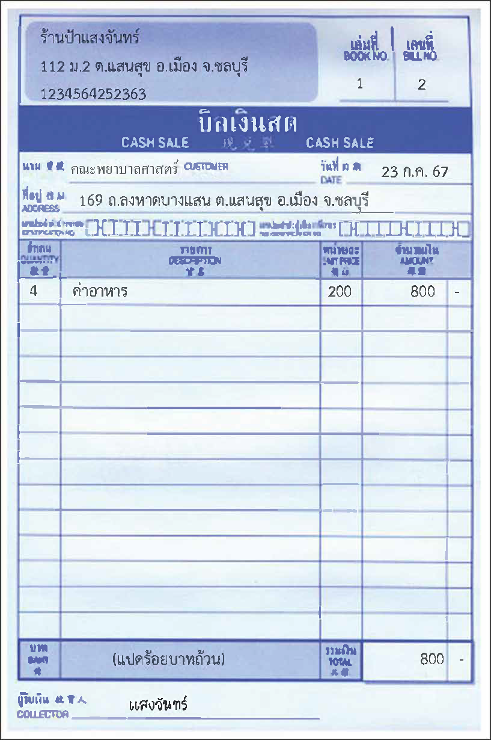
ตัวอย่าง
 | เอกสารประกอบการเบิก ใบเซ็นชื่อผู้ข้าร่วมประชุม

วัสดุ
ใบเสร็จรับเงินหรือบิลเงินสดที่ถูกต้องจะประกอบไปด้วยรายละเอียดดังต่อไปนี้
1. มีชื่อผู้ขาย/ร้านค้า ที่อยู่สถานประกอบการ เลขประจำตัวผู้เสียภาษี ของผู้ขาย ที่สามารถตรวจสอบได้
2. มีเล่มที่ เลขที่ ที่ออกใบเสร็จรับเงินหรือบิลเงินสด
3. นามผู้ซื้อให้ระบุ (คณะพยาบาลศาสตร์ มหาวิทยาลัยบูรพา 169 ถนนลงหาดบางแสน ตำบลแสนสุข อำเภอเมือง จังหวัดชลบุรี เลขประจำตัวผู้เสียภาษี 0994000249357)
4. รายละเอียดของใบเสร็จรับเงินหรือบิลเงินสด ระบุรายละเอียดสินค้าที่ซื้อ จำนวนที่ซื้อ ราคาต่อหน่วย จำนวนเงินรวม
5. มีการรวมยอดเงินจำนวนเงินรวมทั้งหมดในรูปแบบตัวเลขและตัวอักษร
6. มีลายมือชื่อผู้รับเงินและผู้จ่ายเงิน
7. ใบเสร็จรับเงินหรือบิลเงินสด จะต้องไม่มีรอยลบ เขียนทับ หรือแก้ไขใด ๆ หากมีการแก้ไขจะต้องมีลายมือชื่อผู้มีอำนาจเซ็นกำกับพร้อมประทับตรา (ถ้ามี)

ตัวอย่าง
